Memoria de calculo 1
PREFEITURA MUNICIPAL DE CORAÇÃO DE JESUS ESTADO DE MINAS GERAIS
MEMORIA DE CALCULO DE QUANTITATIVOS

PREFEITURA MUNICIPAL DE CORAÇÃO DE JESUS
OBRA: PAVIMENTAÇÃO DE VIAS PUBLICAS EM PMF - ESPESSURA 3,00 CM
LOCAL: TRECHOS DAS RUA B E RUA TEREZINHA DO BAIRRO SÃO RAFAEL E RUAS VICINAIS E RUA B CONJUNTO HABITACIONAL ALVARO CORDEIRO E RUA AMINTA SALES BAIRRO RENOVAÇÃO - E RUAS F, B E C DO BAIRRO NEZINHO PINHEIRO MUNICIPIO DE CORAÇÃO DE JESUS -MG
PRAZO DE EXECUÇÃO: 03 MESES
CONJUNTO HABITACIONAL ALVARO CORDEIRO 2
QUADRO CÁLCULO DE AREAS E COMPRIMENTOS
LOCAL | DESCRIÇÃO | COMPRIMENTO | LARGURA (media) |  | TOTAL
RUA VICINAL A - CONJUNTO HABITACIONAL ALVARO CORDEIRO | ASFALTO (PISTA DE ROLAMENTO) | (112,34+67,99+113,78+65,65) /2 = 179,88 ( 2,84+2,51)/2 = 2,68 ((12,09+9,66)/2 = 10,88 ((2,19+1,78)/2 =1,99 |  | 6,0m 6,0 m 6,0 m 6,12 m | 1172.82 | TRECHO 01 |  |  |  |  | TRECHO 02 |  |  |  |  | TRECHO 03 |  |  |  |  | TRECHO 04 |  |  |  |  |  |  |  |  |  | TOTAL
 | ASFALTO (ACABAMENTO CURVA DE CRUZAMENTO) | 30,50 + 92,84 |  | - | 123.34 | 6.00 m | 179.88 | 6.80 | 6.00 | 6.60 | 6.00 m | 2.68 | 6.80 |  | 6.60 | 6.00 m | 10.88 | 6.80 |  | 6.60 | 6.12 m | 1.99 | 6.92 |  | 6.72
 | MEIO FIO COM SARJETA, EXECUTADO COM EXTRUSORA (40cm) | 7,72+2,84+2,51+14,47+10,95+39,97+2,19+1,78+25,17+42,68+16,74+35,54+46,02+35,64+12,09+9,66+70,18 |  | 0,40 m | 376.15 |  |  | 1223.18 | 1079.28 | 1187.21 |  |  | 18.22 | 16.08 | 17.69 |  |  | 73.98 | 65.28 | 71.81 |  |  | 13.77 | 12.18 | 13.37 |  |  |  |  |  | 1452.49 | 1172.82 | 1413.42
RUA VICINAL B - CONJUNTO HABITACIONAL ALVARO CORDEIRO | ASFALTO (PISTA DE ROLAMENTO) | (21,98+30,36)/2 =26,17 |  | 6.00 m | 157.02 | TRECHO 01 |  |  |  |  | TRECHO 02 |  |  |  |  | TRECHO 03 |  |  |  |  | TRECHO 04 |  |  |  |  |  |  |  |  |  | TOTAL
 | ASFALTO (ACABAMENTO CURVA DE CRUZAMENTO) |  |  | - |  | 6.00 m | 26.17 | 6.80 | 6.00 | 6.60 | 0.00 m | 0 | 0.80 |  | 0.60
 | MEIO FIO COM SARJETA, EXECUTADO COM EXTRUSORA | 21,98+30,36 |  | 0,40 m | 52.34 |  |  | 177.96 | 157.02 | 172.72 |  |  | 0 | 0.00 | 0 |  |  |  |  |  |  |  |  |  |  |  |  |  |  |  | 177.96 | 157.02 | 172.72
RUA VICINAL C - CONJUNTO HABITACIONAL ALVARO CORDEIRO | ASFALTO (PISTA DE ROLAMENTO) | (29,5+29,83)/2 = 29,67 (13,9+15,5)/2 = 14,7 (48,5+44,57+22,92+18,99+3,33+4,17+4,17)/2 =73,3 (4,92+5)/2 = 4,96 (14,61+14,39)/2 = 14,5 |  | 5,05 m 5,90 m 6,00 m 3,43 m 2,81 m | 734.30 | TRECHO 01 |  |  |  |  | TRECHO 02 |  |  |  |  | TRECHO 03 |  |  |  |  | TRECHO 04 |  |  |  |  | TRECHO 05 |  |  |  |  | TOTAL
 | ASFALTO (ACABAMENTO CURVA DE CRUZAMENTO) | 10,69 + 42,35+10,59 |  | - | 63.63 | 5.05 m | 29.67 | 5.85 | 5.05 | 5.65 | 5.90 m | 14.7 | 6.70 |  | 6.50 | 6.00 m | 73.33 | 6.80 |  | 6.60 | 3.43 m | 4.96 | 4.23 |  | 4.03 | 2.81 m | 14.5 | 3.61 |  | 3.41
 | MEIO FIO COM SARJETA, EXECUTADO COM EXTRUSORA (40cm) | 14,07+14,39+29,83+29,50+11,44+4,92+5,00.4,07+13,90+48,50+22,92+3,33+4,17+4,74+4,17+18,99+44,57 |  | 0,40 m | 278.51 |  |  | 173.57 | 149.83 | 167.64 |  |  | 98.49 | 86.73 | 95.55 |  |  | 498.64 | 439.98 | 483.98 |  |  | 20.98 | 17.01 | 19.99 |  |  | 52.35 | 40.75 | 49.45 | 907.66 | 734.30 | 880.24
RUA B - CONJUNTO HABITACIONAL ALVARO CORDEIRO | ASFALTO (PISTA DE ROLAMENTO) | 17.85 |  | 3.64 m | 64.97 | TRECHO 01 |  |  |  |  | TRECHO 02 |  |  |  |  | TRECHO 03 |  |  |  |  | TRECHO 04 |  |  |  |  | TRECHO 05 |  |  |  |  | TOTAL
 | ASFALTO (ACABAMENTO CURVA DE CRUZAMENTO) | - | - | - | - | 3.64 m | 17.85 | 4.44 | 3.64 | 4.24
 | MEIO FIO COM SARJETA, EXECUTADO COM EXTRUSORA (40cm) | 17,85+17,85 |  | 0,40 m | 35.70 |  |  | 79.25 | 64.97 | 75.68 |  |  |  |  |  |  |  |  |  |  |  |  |  |  |  |  |  |  |  |  | #VALUE! | #VALUE! | #VALUE!
RUA B - BAIRRO SÃO RAFAEL | ASFALTO (PISTA DE ROLAMENTO) | (10,55+62,49+6+125,73+6+12,75+12,54+6+125,83+6,00+62,46)/2 =218,18 |  | 6.00 m | 1309.08 | TRECHO 01 |  |  |  |  | TRECHO 02 |  |  |  |  | TRECHO 03 |  |  |  |  | TRECHO 04 |  |  |  |  |  |  |  |  |  | TOTAL
 | ASFALTO (ACABAMENTO CURVA DE CRUZAMENTO) |  |  | 0,40 m |  | 6.00 m | 218.18 | 6.80 | 6.00 | 6.60 | 0.00 m | 0 | 0.80 |  | 0.60
 | MEIO FIO COM SARJETA, EXECUTADO COM EXTRUSORA (40cm) | 10,55+62,49+125,73+12,75+12,54+125,83+62,46 |  |  | 412.35 |  |  | 1483.62 | 1309.08 | 1439.99 |  |  | 0 | 0.00 | 0 |  |  |  |  |  |  |  |  |  |  |  |  |  |  |  | 1483.62 | 1309.08 | 1439.99
RUA TEREZINHA - BAIRRO SÃO RAFAEL | ASFALTO (PISTA DE ROLAMENTO) | (12,27+12,20+49,36+49,58)/2 = 61,71m |  | 6.00 m | 370.26 | TRECHO 01 |  |  |  |  | TRECHO 02 |  |  |  |  | TRECHO 03 |  |  |  |  | TRECHO 04 |  |  |  |  |  |  |  |  |  | TOTAL
 | ASFALTO (ACABAMENTO CURVA DE CRUZAMENTO) | - |  | - |  | 6.00 m | 61.71 | 6.80 | 6.00 | 6.60 | 0.00 m | 0 | 0.80 |  | 0.60
 | MEIO FIO COM SARJETA, EXECUTADO COM EXTRUSORA (40cm) | 12,27+12,20+49,36+49,58 |  | 0,40 m | 123.41 |  |  | 419.63 | 370.26 | 407.29 |  |  | 0 | 0.00 | 0 |  |  |  |  |  |  |  |  |  |  |  |  |  |  |  | 419.63 | 370.26 | 407.29
RUA AMINTA SALES | ASFALTO (PISTA DE ROLAMENTO) | (29,31+28,17)/2 =28,74m (24,94+24,18)/2 = 24,56 ((22,57+23,26)/2 =22,92 |  | 10,27 9,50 8,52 | 723.76 | TRECHO 01 |  |  |  |  | TRECHO 02 |  |  |  |  | TRECHO 03 |  |  |  |  | TRECHO 04 |  |  |  |  | TRECHO 05 |  |  |  |  | TOTAL
 | ASFALTO (ACABAMENTO CURVA DE CRUZAMENTO) | 6,94+10,02+71,02+2,40 |  | - | 90.38 | 10.27 m | 28.74 | 11.07 | 10.27 | 10.87 | 9.50 m | 24.56 | 10.30 |  | 10.10 | 8.52 m | 22.92 | 9.32 |  | 9.12
 | MEIO FIO COM SARJETA, EXECUTADO COM EXTRUSORA (40cm) | 3,97+2,19+2,83+4,09+29,31+28,17+24,94+24,18+11,08+12,12+3,29+10,21+6,45 |  | 0,40 m | 162.83 |  |  | 318.15 | 295.16 | 312.4 |  |  | 252.97 | 233.32 | 248.06 |  |  | 213.61 | 195.28 | 209.03 |  |  |  |  |  |  |  |  |  |  | 875.11 | 723.76 | 859.87
RUA F - BAIRRO NEZINHO PINHEIRO | ASFALTO (PISTA DE ROLAMENTO) | (47,20+6,00+56,51+6,00+55,77+6+55,95+6+1,44+46,93+6+56,47+6+55,76+6+55,96+6+1,44)2 = 240,72 m |  | 6.00 m | 1444.32 | TRECHO 01 |  |  |  |  | TRECHO 02 |  |  |  |  | TRECHO 03 |  |  |  |  | TRECHO 04 |  |  |  |  |  |  |  |  |  | TOTAL
 | ASFALTO (ACABAMENTO CURVA DE CRUZAMENTO) | 14,40 +14,40+14,4+14,4 |  | - | 57.60 | 6.00 m | 240.72 | 6.80 | 6.00 | 6.60 | 0.00 m | 0 | 0.80 |  | 0.60
 | MEIO FIO COM SARJETA, EXECUTADO COM EXTRUSORA (40cm) | 47,20+56,51+55,77+55,95+1,44+46,93+56,47+55,76+55,96+1,44+2,4+2,4+2,4+2,4 |  | 0,40 m | 443.03 |  |  | 1636.9 | 1444.32 | 1588.75 |  |  | 0 | 0.00 | 0 |  |  |  |  |  |  |  |  |  |  |  |  |  |  |  | 1694.50 | 1501.92 | 1646.35
RUA B - BAIRRO NEZINHO PINHEIRO | ASFALTO (PISTA DE ROLAMENTO) | (123,01+123,01)/2 =123,02 10,00 |  | 6,00m 6,00m | 798.06 | TRECHO 01 |  |  |  |  | TRECHO 02 |  |  |  |  | TRECHO 03 |  |  |  |  | TRECHO 04 |  |  |  |  |  |  |  |  |  | TOTAL
 | ASFALTO (ACABAMENTO CURVA DE CRUZAMENTO) |  |  | - |  | 6.00 m | 123.01 | 6.80 | 6.00 | 6.60 | 6.00 m | 10 | 6.80 |  | 6.60
 | MEIO FIO COM SARJETA, EXECUTADO COM EXTRUSORA | 123,01+123,01+10+10 |  | 0,40 m | 266.02 |  |  | 836.47 | 738.06 | 811.87 |  |  | 68 | 60.00 | 66 |  |  |  |  |  |  |  |  |  |  |  |  |  |  |  | 904.47 | 798.06 | 877.87
RUA C - BAIRRO NEZINHO PINHEIRO | ASFALTO (PISTA DE ROLAMENTO) | (123,08+123,00)/2 = 123,04 |  | 6.00 m | 798.24 | TRECHO 01 |  |  |  |  | TRECHO 02 |  |  |  |  | TRECHO 03 |  |  |  |  | TRECHO 04 |  |  |  |  |  |  |  |  |  | TOTAL
 | ASFALTO (ACABAMENTO CURVA DE CRUZAMENTO) | - |  | - |  | 6.00 m | 123.04 | 6.80 | 6.00 | 6.60 | 6.00 m | 10 | 6.80 |  | 6.60
 | MEIO FIO COM SARJETA, EXECUTADO COM EXTRUSORA (40cm) | 122,98+123,10+10+10 |  | 0,40 m | 266.08 |  |  | 836.67 | 738.24 | 812.06 |  |  | 68 | 60.00 | 66 |  |  |  |  |  |  |  |  |  |  |  |  |  |  |  | 904.67 | 798.24 | 878.06
QUADRO DE AREAS DETALHES
DETALHE AREA 01 | (14,32 X 4,26 ) / | 30.50 m²
DETALHE AREA 02 | OBTIDO EM PROJETO | 92.84 m²
DETALHE AREA 03 | OBTIDO EM PROJETO | 10.69 m²
DETALHE AREA 04 | OBTIDO EM PROJETO | 42.34 m²
DETALHE AREA 05 | (4,74,X4,47)/2 | 10.59 m²
DETALHE AREA 06 | OBTIDO EM PROJETO | 6.94 m²
DETALHE AREA 07 | OBTIDO EM PROJETO | 10.02 m²
DETALHE AREA 08 | OBTIDO EM PROJETO | 71.02 m²
DETALHE AREA 09 | OBTIDO EM PROJETO | 2.40 m²
DETALHE AREA 10 | 2,40 X 6 | 14.40 m²
DETALHE AREA 11 | 2,40 X 6 | 14.40 m²
DETALHE AREA 12 | 2,40 X 6 | 14.40 m²
DETALHE AREA 13 | 2,40 X 6 | 14.40 m²
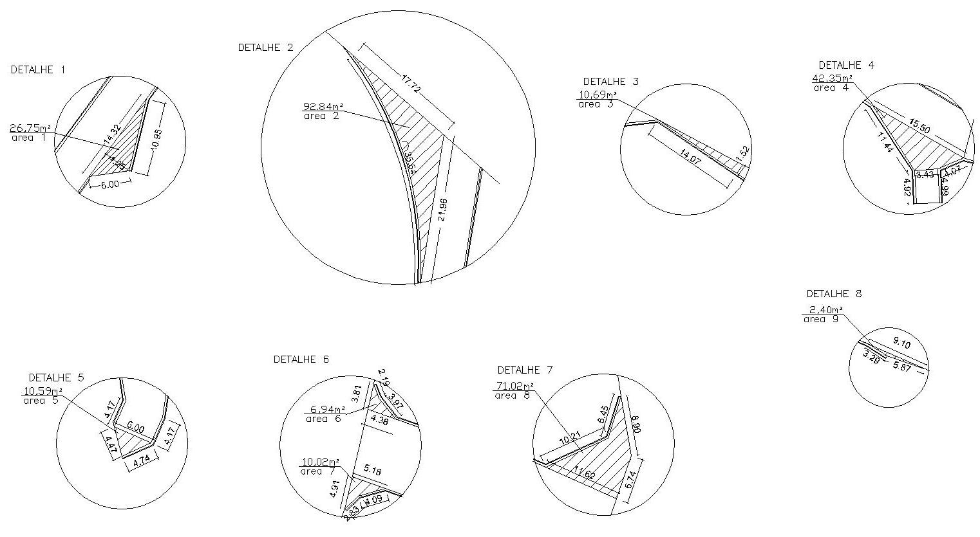
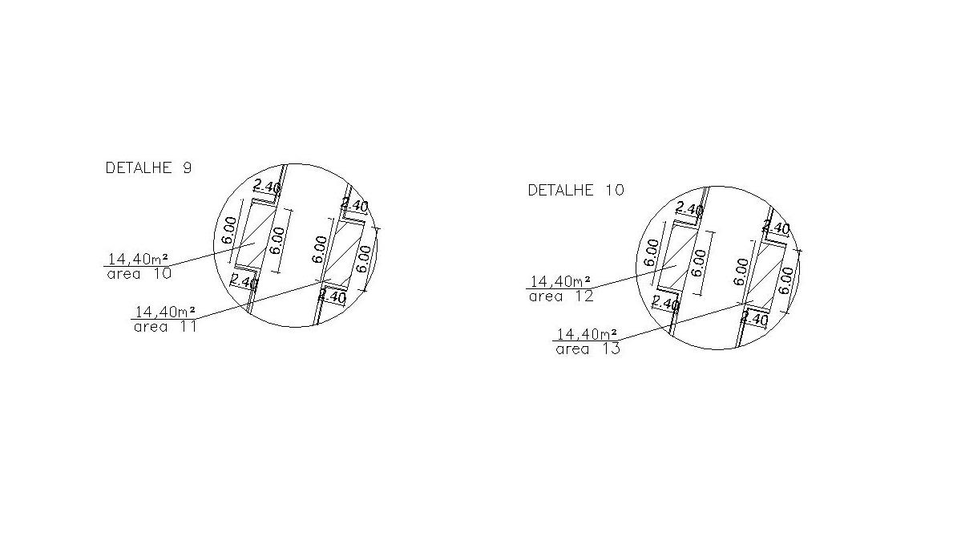
QUADRO DE RESUMO TOTAL
LOCAL | DESCRIÇÃO | TOTAL
RUA VICINAL A - CONJUNTO HABITACIONAL ALVARO CORDEIRO | ASFALTO (PISTA DE ROLAMENTO) + ASFALTO (ACABAMENTO CURVA DE CRUZAMENTO) + SARJETA E MEIO FIO | 179,88m X 6,80m + 2,68m X 6,80m + 10,88m X 6,80m + 1,99m X 6,92m + 123,34m² |  | 1452.49
 | ASFALTO (PISTA DE ROLAMENTO) + ASFALTO (ACABAMENTO CURVA DE CRUZAMENTO) | 179,88m X 6,00m + 2,68m X 6,00m + 10,88m X 6,00m + 1,99m X 6,12m + 123,34m² |  | 1296.16
 | AREA DE IMPRIMAÇÃO -> PISTA DE ROLAMENTO + SARJETA (30CM) | 179,88m X 6,60m + 2,68m X 6,60m + 10,88m X 6,60m + 1,99m X 6,72m + 123,34m² |  | 1413.42
 | MEIO FIO (10cm) COM SARJETA, EXECUTADO COM EXTRUSORA (30cm) | 376.15 |  | 376.15
RUA VICINAL B - CONJUNTO HABITACIONAL ALVARO CORDEIRO | ASFALTO (PISTA DE ROLAMENTO) + ASFALTO (ACABAMENTO CURVA DE CRUZAMENTO) + SARJETA E MEIO FIO | 26,17 x 6,8m |  | 177.96
 | ASFALTO (PISTA DE ROLAMENTO) + ASFALTO (ACABAMENTO CURVA DE CRUZAMENTO) | 26,17 x 6,0m |  | 157.02
 | AREA DE IMPRIMAÇÃO -> PISTA DE ROLAMENTO + SARJETA (30CM) | 26,17 x 6,6m |  | 172.72
 | MEIO FIO (10cm) COM SARJETA, EXECUTADO COM EXTRUSORA (30cm) | 52.34 |  | 52.34
RUA VICINAL C - CONJUNTO HABITACIONAL ALVARO CORDEIRO | ASFALTO (PISTA DE ROLAMENTO) + ASFALTO (ACABAMENTO CURVA DE CRUZAMENTO) + SARJETA E MEIO FIO | 29,67 x5,85 + 14,7 x6,70 + 73,33 x 6,80+ 4,96 x4,23 + 14,5 x3,61 +63,63 |  | 907.66
 | ASFALTO (PISTA DE ROLAMENTO) + ASFALTO (ACABAMENTO CURVA DE CRUZAMENTO) | 29,67 x 5,05 + 14,7 x 5,90 + 73,33 x 6,00 + 4,96 x 3,43 + 14,5 x 2,81 +63,63 |  | 797.93
 | AREA DE IMPRIMAÇÃO -> PISTA DE ROLAMENTO + SARJETA (30CM) | 29,67 x5,65+ 14,7 x6,50 + 73,33 x 6,60 + 4,96 x 4,03 + 14,5 x 3,41+63,63 |  | 880.24
 | MEIO FIO (10cm) COM SARJETA, EXECUTADO COM EXTRUSORA (30cm) | 246.08 |  | 278.51
RUA B - CONJUNTO HABITACIONAL ALVARO CORDEIRO | ASFALTO (PISTA DE ROLAMENTO) + ASFALTO (ACABAMENTO CURVA DE CRUZAMENTO) + SARJETA E MEIO FIO | 17,85 x 4,44 |  | 79.25
 | ASFALTO (PISTA DE ROLAMENTO) + ASFALTO (ACABAMENTO CURVA DE CRUZAMENTO) | 17,85 x 3,64 |  | 64.97
 | AREA DE IMPRIMAÇÃO -> PISTA DE ROLAMENTO + SARJETA (30CM) | 17,85 x 4,24 |  | 75.68
 | MEIO FIO (10cm) COM SARJETA, EXECUTADO COM EXTRUSORA (30cm) | 37.7 |  | 35.70
RUA B - BAIRRO SÃO RAFAEL | ASFALTO (PISTA DE ROLAMENTO) + ASFALTO (ACABAMENTO CURVA DE CRUZAMENTO) + SARJETA E MEIO FIO | 218,18 x 6,8 |  | 1483.62
 | ASFALTO (PISTA DE ROLAMENTO) + ASFALTO (ACABAMENTO CURVA DE CRUZAMENTO) | 218,18 x 6,0 |  | 1309.08
 | AREA DE IMPRIMAÇÃO -> PISTA DE ROLAMENTO + SARJETA (30CM) | 218,18 x 6,6 |  | 1439.99
 | MEIO FIO (10cm) COM SARJETA, EXECUTADO COM EXTRUSORA (30cm) |  |  | 412.35
RUA TEREZINHA - BAIRRO SÃO RAFAEL | ASFALTO (PISTA DE ROLAMENTO) + ASFALTO (ACABAMENTO CURVA DE CRUZAMENTO) + SARJETA E MEIO FIO | 61,71 x 6,8 |  | 419.63
 | ASFALTO (PISTA DE ROLAMENTO) + ASFALTO (ACABAMENTO CURVA DE CRUZAMENTO) | 61,71 x 6,0m |  | 370.26
 | AREA DE IMPRIMAÇÃO -> PISTA DE ROLAMENTO + SARJETA (30CM) | 61,71 x 6,6m |  | 407.29
 | MEIO FIO (10cm) COM SARJETA, EXECUTADO COM EXTRUSORA (30cm) | 123.41 |  | 123.41
RUA AMINTA SALES | ASFALTO (PISTA DE ROLAMENTO) + ASFALTO (ACABAMENTO CURVA DE CRUZAMENTO) + SARJETA E MEIO FIO | 28,74X 11,07 + 24,56X 10,30 + 22,92 X9,32 + 90,37 |  | 875.11
 | ASFALTO (PISTA DE ROLAMENTO) + ASFALTO (ACABAMENTO CURVA DE CRUZAMENTO) | 28,74X 10,27 + 24,56X 9,50 + 22,92 X 8,52 + 90,37 |  | 814.14
 | AREA DE IMPRIMAÇÃO -> PISTA DE ROLAMENTO + SARJETA (30CM) | 28,74X 10,87 + 24,56X 10,10 + 22,92 X 9,12 + 90,37 |  | 859.87
 | MEIO FIO (10cm) COM SARJETA, EXECUTADO COM EXTRUSORA (30cm) | 162.83 |  | 162.83
RUA F - BAIRRO NEZINHO PINHEIRO | ASFALTO (PISTA DE ROLAMENTO) + ASFALTO (ACABAMENTO CURVA DE CRUZAMENTO) + SARJETA E MEIO FIO | 240,72m x 6,8m + 57,6M² |  | 1694.50
 | ASFALTO (PISTA DE ROLAMENTO) + ASFALTO (ACABAMENTO CURVA DE CRUZAMENTO) | 240,72m x 6,0m +57,6M² |  | 1501.92
 | AREA DE IMPRIMAÇÃO -> PISTA DE ROLAMENTO + SARJETA (30CM) | 240,72m x 6,6m + 57,6M² |  | 1646.35
 | MEIO FIO (10cm) COM SARJETA, EXECUTADO COM EXTRUSORA (30cm) | 443.03 |  | 443.03
RUA B - BAIRRO NEZINHO PINHEIRO | ASFALTO (PISTA DE ROLAMENTO) + ASFALTO (ACABAMENTO CURVA DE CRUZAMENTO) + SARJETA E MEIO FIO | 129,02m x 6,8m + 10,00 mx 6,8m |  | 904.47
 | ASFALTO (PISTA DE ROLAMENTO) + ASFALTO (ACABAMENTO CURVA DE CRUZAMENTO) | 129,02m x 6,0m + 10,00m x 6,0m |  | 798.06
 | AREA DE IMPRIMAÇÃO -> PISTA DE ROLAMENTO + SARJETA (30CM) | 129,02m x 6,6m + 10,00m x 6,6m |  | 877.87
 | MEIO FIO (10cm) COM SARJETA, EXECUTADO COM EXTRUSORA (30cm) | 266.02 |  | 266.02
RUA C - BAIRRO NEZINHO PINHEIRO | ASFALTO (PISTA DE ROLAMENTO) + ASFALTO (ACABAMENTO CURVA DE CRUZAMENTO) + SARJETA E MEIO FIO | 123,04 x 6,8m + 10,00 mx 6,8m |  | 904.67
 | ASFALTO (PISTA DE ROLAMENTO) + ASFALTO (ACABAMENTO CURVA DE CRUZAMENTO) | 129,04 x 6,0m+ 10,00 mx 6,0m |  | 798.24
 | AREA DE IMPRIMAÇÃO -> PISTA DE ROLAMENTO + SARJETA (30CM) | 129,04x 6,6m+ 10,00 mx 6,6m |  | 878.06
 | MEIO FIO (10cm) COM SARJETA, EXECUTADO COM EXTRUSORA (30cm) | 266.08 |  | 266.08
 |  | AREA TOTAL DE PROJETO |  | 8899.36
 |  | AREA TOTAL PISTA DE ROLAMENTO |  | 7907.78

CRONOGRAMA FISICO FINANCEIRO
PREFEITURA MUNICIPAL DE CORAÇÃO DE JESUS
ESTADO DE MINAS GERAIS

CRONOGRAMA FÍSICO-FINANCEIRO
PREFEITURA:PREFEITURA MUNICIPAL DE CORAÇÃO DE JESUS |  |  | VALOR : |  | R$ 757,601.96 |  |  | DATA:23/03/2023
OBRA: PAVIMENTAÇÃO DE VIAS PUBLICAS EM PMF - ESPESSURA 3,00cm |  |  | 0 |  |  |  |  | PRAZO DA OBRA:03 MESES
ITEM | CÓDIGO | ETAPAS/DESCRIÇÃO | FÍSICO/ FINANCEIRO | TOTAL ETAPAS | MÊS 1 | MÊS 2 | MÊS 3 | MÊS 4 | MÊS 5 | MÊS 6
1 | IIO-001 | INSTALAÇÕES INICIAIS DA OBRA | Físico % | 1.81% | 100.00%
 |  |  | Financeiro | 13,678.76 | 13,678.76 | 0.00 | 0.00 | 0.00 | 0.00 | 0.00
2 | DRE-001 | DRENAGEM -RUA VICINAL A - CONJUNTO HABITACIONAL ALVARO CORDEIRO | Físico % | 2.88% | 100.00%
 |  |  | Financeiro | 21,835.51 | 21,835.51 | 0.00 | 0.00 | 0.00 | 0.00 | 0.00
3 | OBR-001 | OBRAS VIÁRIAS -RUA VICINAL A - CONJUNTO HABITACIONAL ALVARO CORDEIRO | Físico % | 13.54% | 100.00% | 0.00%
 |  |  | Financeiro | 102,597.19 | 102,597.19 | 0.00
4 | DRE-001 | DRENAGEM - RUA VICINAL B - CONJUNTO HABITACIONAL ALVARO CORDEIRO | Físico % | 0.40% | 100.00% | 0.00%
 |  |  | Financeiro | 3,038.34 | 3,038.34 | 0.00
5 | OBR-001 | OBRAS VIÁRIAS -RUA VICINAL B- CONJUNTO HABITACIONAL ALVARO CORDEIRO | Físico % | 1.65% | 100.00% | 0.00%
 |  |  | Financeiro | 12,499.43 | 12,499.43 | 0.00
6 | DRE-001 | DRENAGEM -RUA VICINAL C - CONJUNTO HABITACIONAL ALVARO CORDEIRO | Físico % | 2.13% | 100.00% | 0.00%
 |  |  | Financeiro | 16,167.51 | 16,167.51 | 0.00
7 | OBR-001 | OBRAS VIÁRIAS - RUA VICINAL C - CONJUNTO HABITACIONAL ALVARO CORDEIRO | Físico % | 8.40% | 100.00% | 0.00%
 |  |  | Financeiro | 63,647.13 | 63,647.13 | 0.00
8 | DRE-001 | DRENAGEM -RUA B - CONJUNTO HABITACIONAL ALVARO CORDEIRO | Físico % | 0.27% |  | 100.00%
 |  |  | Financeiro | 2,072.39 | 0.00 | 2,072.39 | 0.00
9 | OBR-001 | OBRAS VIÁRIAS -RUA B - CONJUNTO HABITACIONAL ALVARO CORDEIRO | Físico % | 0.71% |  | 100.00% | 0.00%
 |  |  | Financeiro | 5,374.10 | 0.00 | 5,374.10 | 0.00
8 | DRE-001 | DRENAGEM -RUA B - BAIRRO SÃO RAFAEL | Físico % | 3.16% |  | 100.00% | 0.00%
 |  |  | Financeiro | 23,936.92 | 0.00 | 23,936.92 | 0.00
9 | OBR-001 | OBRAS VIÁRIAS -RUA B - BAIRRO SÃO RAFAEL | Físico % | 13.76% |  | 100.00% | 0.00%
 |  |  | Financeiro | 104,216.06 | 0.00 | 104,216.06 | 0.00
10 | DRE-001 | DRENAGEM -RUA TEREZINHA - BAIRRO SÃO RAFAEL | Físico % | 0.95% |  | 100.00% | 0.00%
 |  |  | Financeiro | 7,163.95 | 0.00 | 7,163.95 | 0.00
11 | OBR-001 | OBRAS VIÁRIAS -RUA TEREZINHA - BAIRRO SÃO RAFAEL | Físico % | 3.89% |  | 100.00% | 0.00%
 |  |  | Financeiro | 29,479.15 | 0.00 | 29,479.15 | 0.00
12 | DRE-001 | DRENAGEM -RUA AMINTA SALES | Físico % | 1.25% |  | 100.00% | 0.00%
 |  |  | Financeiro | 9,452.28 | 0.00 | 9,452.28 | 0.00
13 | OBR-001 | OBRAS VIÁRIAS -RUA AMINTA SALES | Físico % | 5.21% |  | 100.00% | 0.00% |  |  |  | 100.00%
 |  |  | Financeiro | 39,447.74 | 0.00 | 39,447.74 | 0.00 |  |  |  | 757601.96
14 | DRE-001 | DRENAGEM -RUA F BAIRRO NEZINHO PINHEIRO | Físico % | 3.39% |  |  | 100.00%
 |  |  | Financeiro | 25,717.89 | 0.00 | 0.00 | 25,717.89
15 | OBR-001 | OBRAS VIÁRIAS -RUA F BAIRRO NEZINHO PINHEIRO | Físico % | 15.75% |  |  | 100.00%
 |  |  | Financeiro | 119,302.29 | 0.00 | 0.00 | 119,302.29
16 | DRE-001 | DRENAGEM -RUA B BAIRRO NEZINHO PINHEIRO | Físico % | 2.04% |  |  | 100.00%
 |  |  | Financeiro | 15,442.46 | 0.00 | 0.00 | 15,442.46
17 | OBR-001 | OBRAS VIÁRIAS -RUA B BAIRRO NEZINHO PINHEIRO | Físico % | 8.39% |  |  | 100.00% |  |  |  | 0.00%
 |  |  | Financeiro | 63,533.74 | 0.00 | 0.00 | 63,533.74 |  |  |  | 0.00
18 | DRE-001 | DRENAGEM -RUA C BAIRRO NEZINHO PINHEIRO | Físico % | 2.04% |  |  | 100.00%
 |  |  | Financeiro | 15,445.94 | 0.00 | 0.00 | 15,445.94
19 | OBR-001 | OBRAS VIÁRIAS -RUA C BAIRRO NEZINHO PINHEIRO | Físico % | 8.39% |  |  | 100.00% |  |  |  | 0.00%
 |  |  | Financeiro | 63,553.18 | 0.00 | 0.00 | 63,553.18 |  |  |  | 0.00
TOTAL |  |  | Físico % | 100.00% | 30.82% | 29.19% | 39.99% | 0.00% | 0.00% | 0.00% | 100.00%
 |  |  | Financeiro | R$ 757,601.96 | R$ 233,463.87 | R$ 221,142.59 | R$ 302,995.50 | R$ 0.00 | R$ 0.00 | R$ 0.00 | 757,601.96

 | Lucas Valdieric Oliveira Santos |  |  | Crea/MG 242580/D |  |  | Observações:
 | ENGENHEIRO CIVIL

 | ROBSON ADALBERTO MOTA DIAS
 | PREFEITO MUNICIPAL

